상품제안서
CJ 스팸 8호 | 상품코드: S38887

 |  |  |  |  |  |  | 02-713-8555 | www.synergygift.co.kr
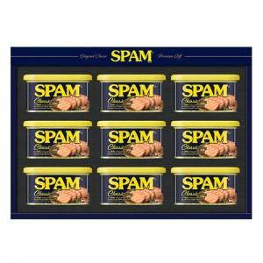

【상세/제작정보】 | <p><span style="font-size: 14pt;">※ 쇼핑백 동봉 상품입니다.</span></p><p><span style="font-size: 14pt;"></span></p><p><span style="font-size: 18.6667px;">※ 주문전 재고확인 필수 입니다.</span><span style="font-size: 14pt;">​</span>&nbsp;</p><p><span style="font-size: 14pt;">※ 운임비 별도 발생 됩니다.</span></p>

【인쇄/포장옵션】 | 스티커 / 기본케이스+쇼핑백동봉

【공급단가】 | 수량 | 20~ | 50~ | 100~ | 300~ | 500~
*VAT별도 | 단가 | 29,780원 | 28,780원 | 28,290원 | 27,790원 | 27,290원

【상품 URL】 | https://www.synergygift.co.kr:443/src/goods_detail.php?gdno=38887

